基本
基本

 | ■クローン
 |  | 1 | クローンしたい空フォルダで、「Git クローン」クリック。

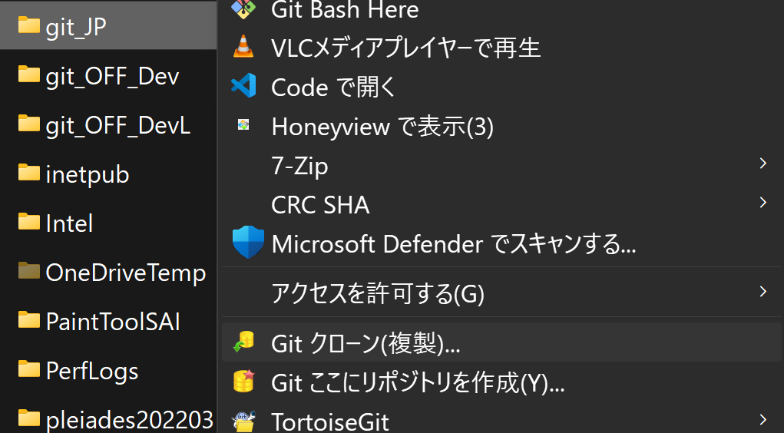

 |  | 2 | リポジトリのURLを入力して「OK」クリック。
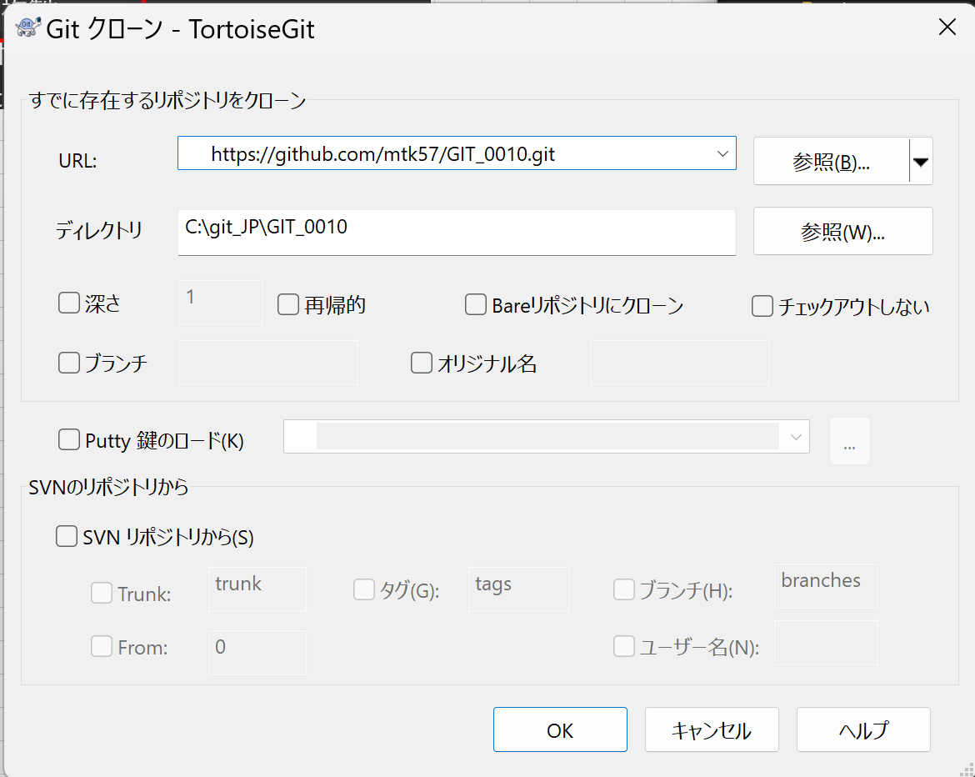

 |  | 3 | 成功した「閉じる」クリック。
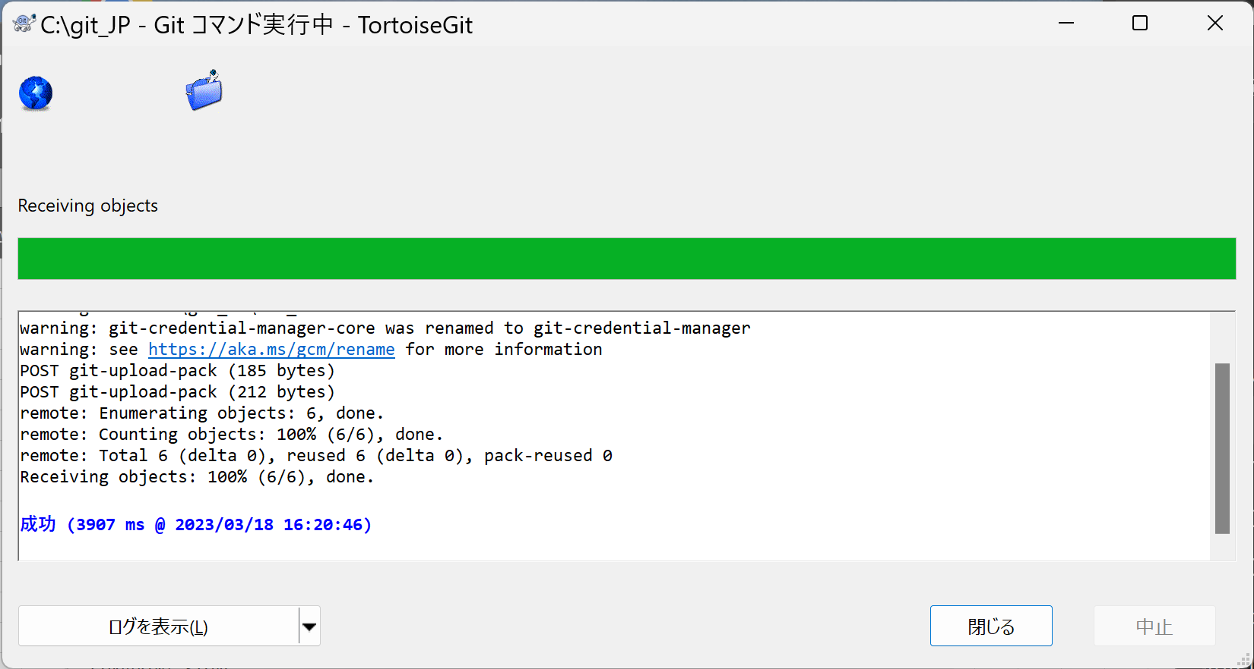

 | ■チェックアウト
 |  | 1 | 「切り替え/チェックアウト」クリック。
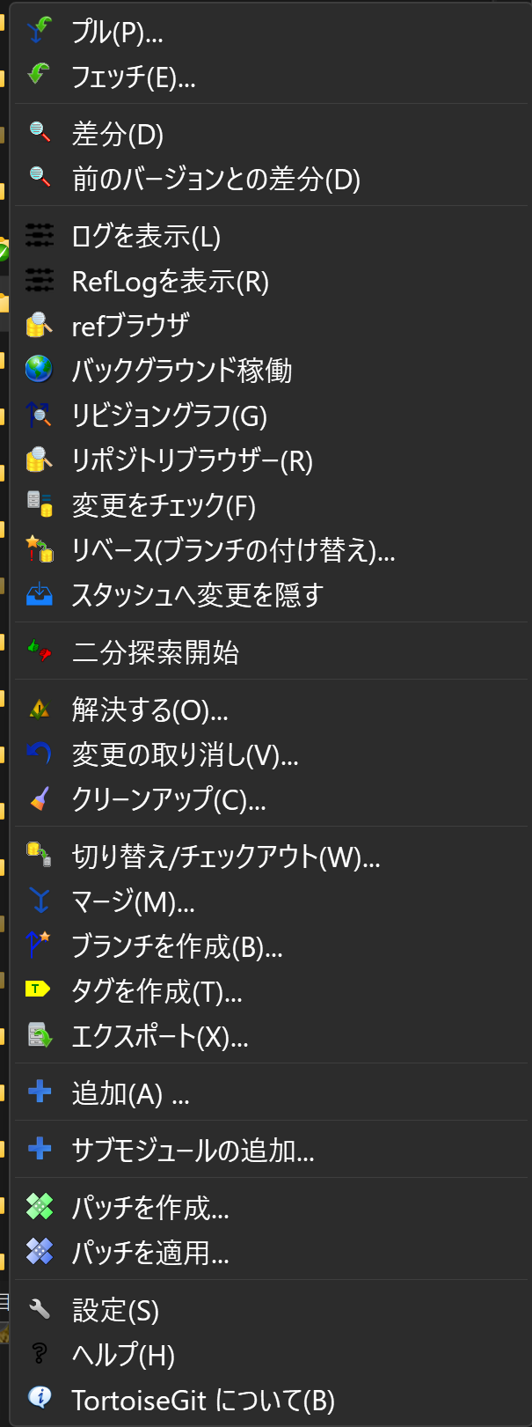

 |  | 2 | 切り替え先の[ブランチ]を「remotes/origin/develop」、オプションの[新しいブランチを作成」にチェックを入れて「develop」を入力して、「OK」クリック。 |  | ※ローカルブランチが存在しない場合の手順
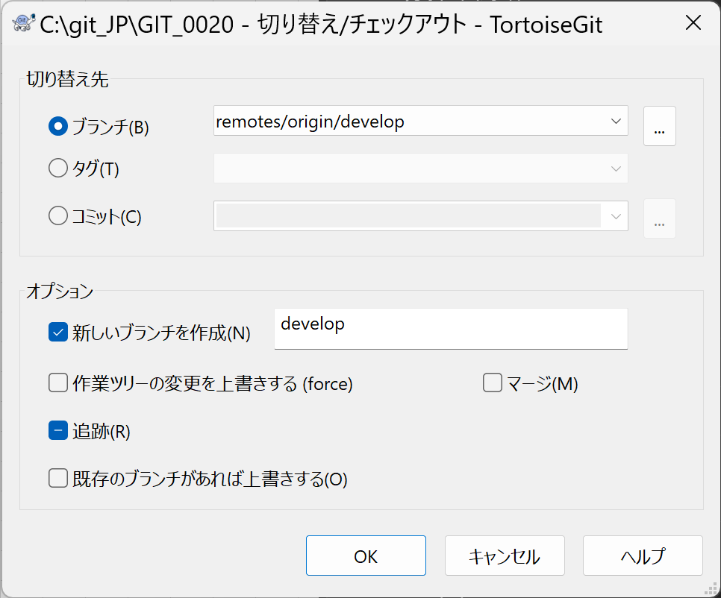

 |  | 3 | 成功したら「閉じる」クリック。
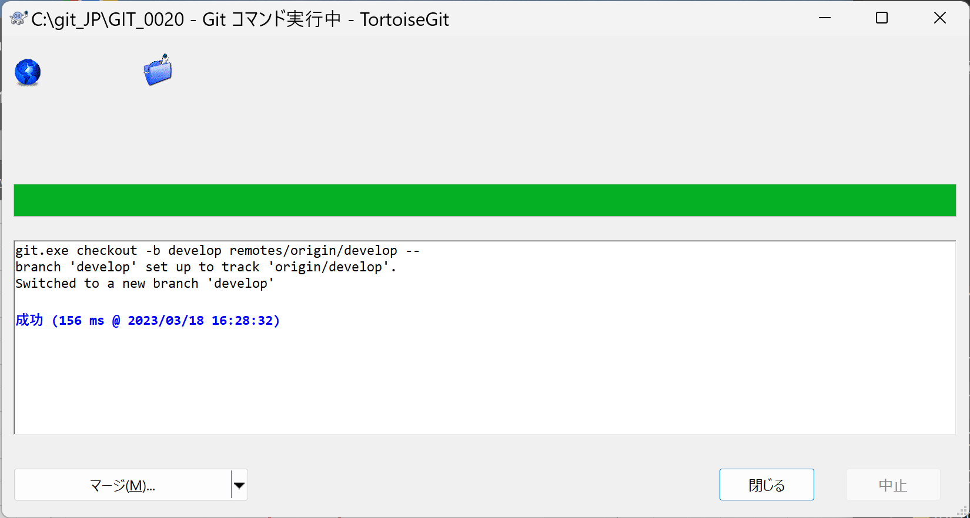

 |  | 4 | developからfeatureを作成する手順もほぼ同じ。
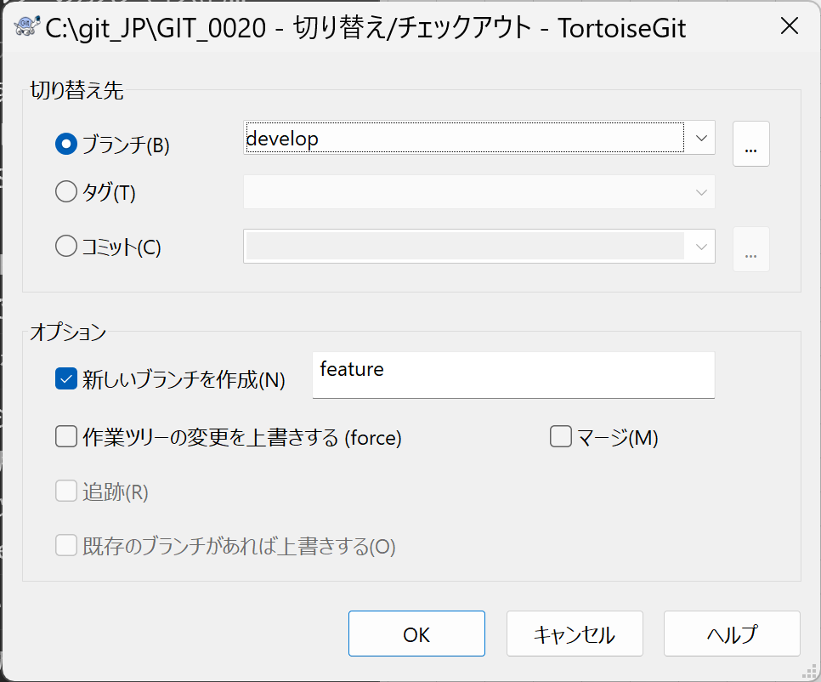

 |  | 5 | 成功したら「閉じる」クリック。
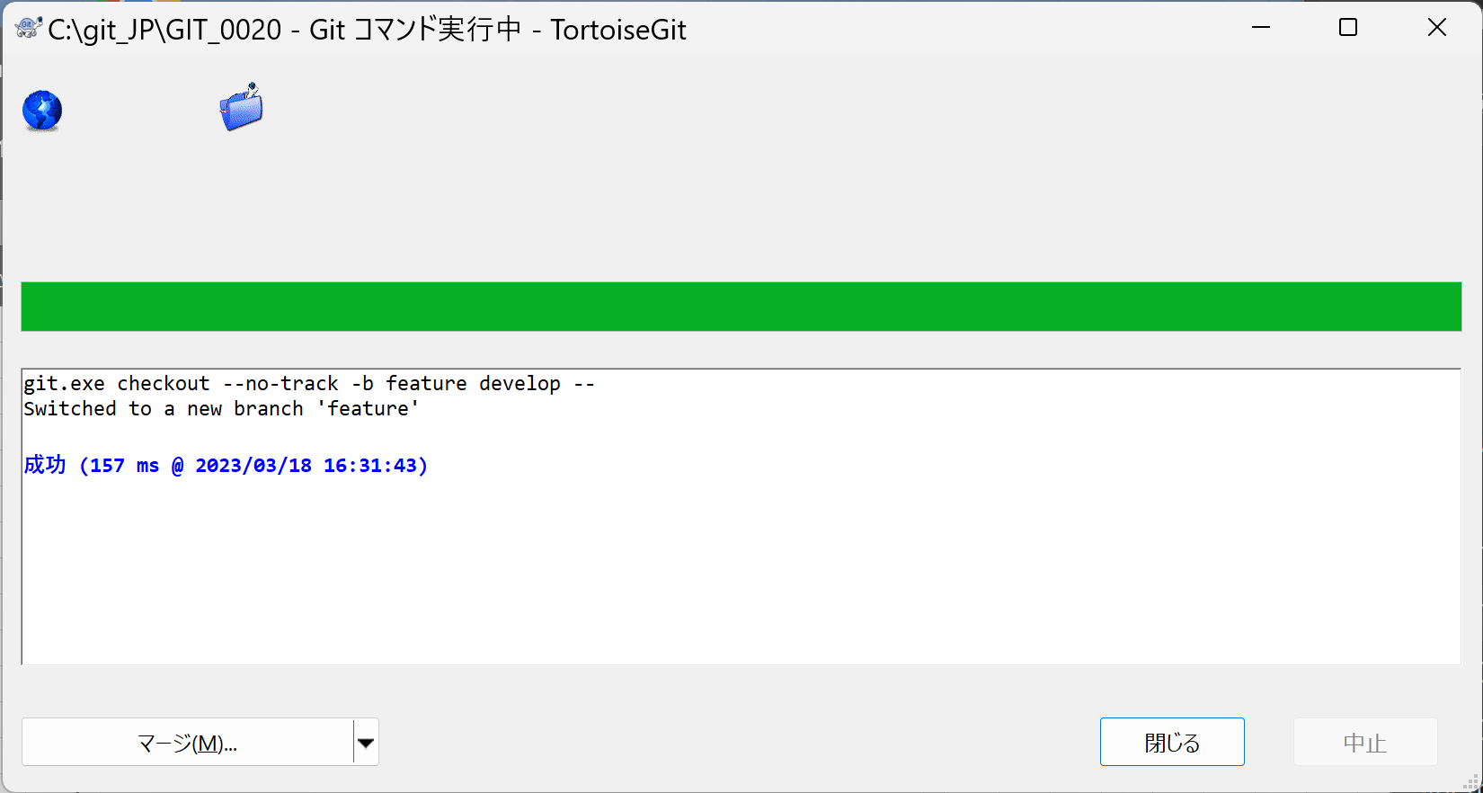

 | ■インデックスに追加、ローカルリポジトリにコミット、リモートリポジトリにプッシュ
 |  | 1 | 新規追加したいファイル（またはディレクトリ）で、「追加」クリック。
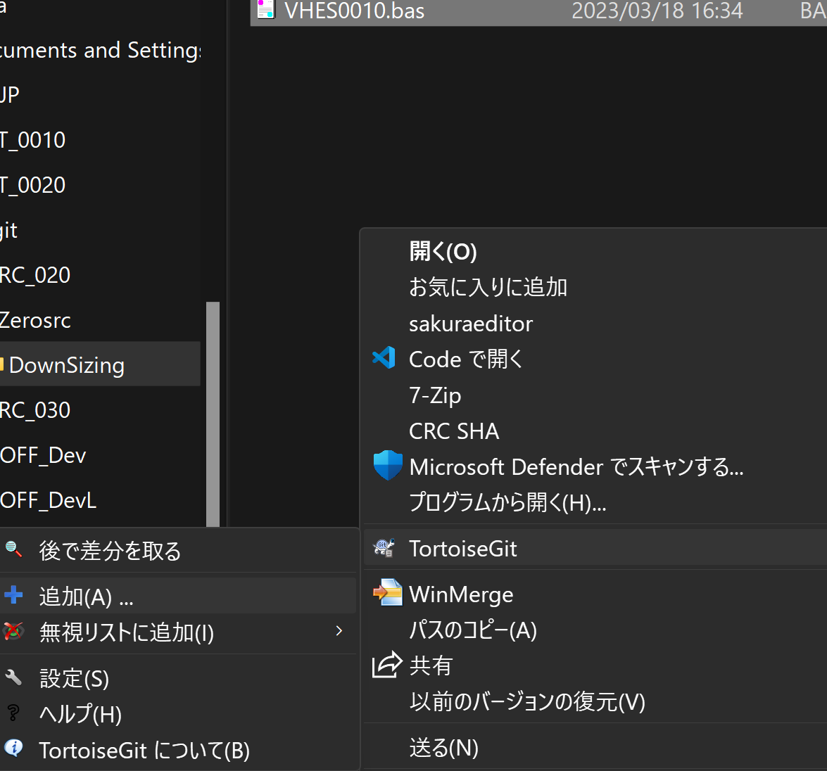

 |  | 2 | 成功したら「コミット」クリック。
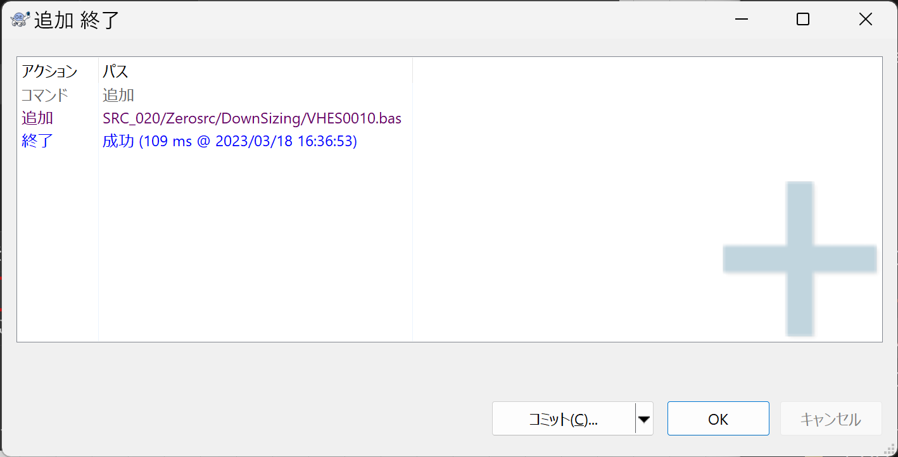

 |  | 3 | メッセージを書いて、「コミット」クリック。
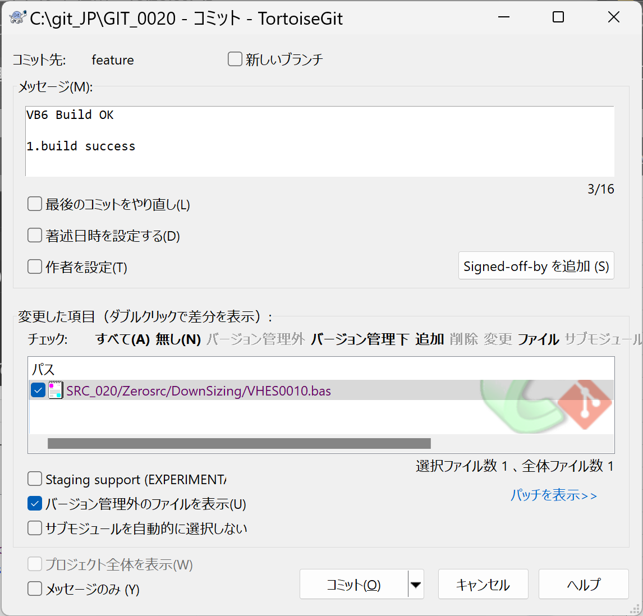

 |  | 4 | 成功したら「プッシュ」クリック。
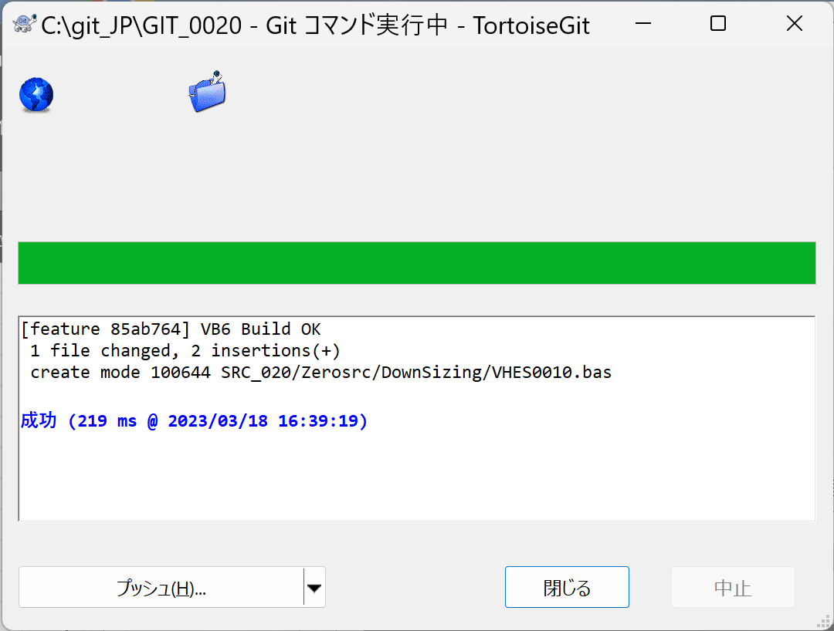

 |  | 5 | ブランチ名を確認して、「OK」クリック。

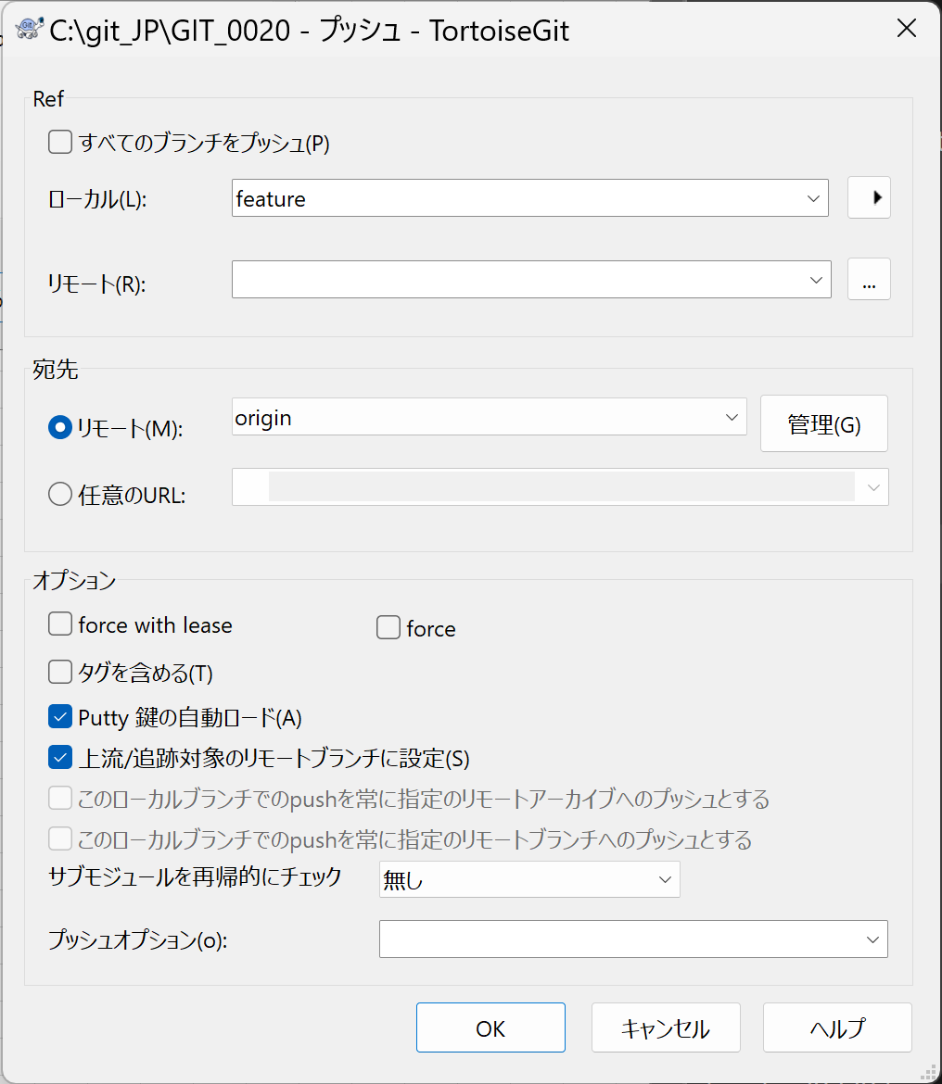

 |  | 6 | 成功したら「閉じる」クリック。
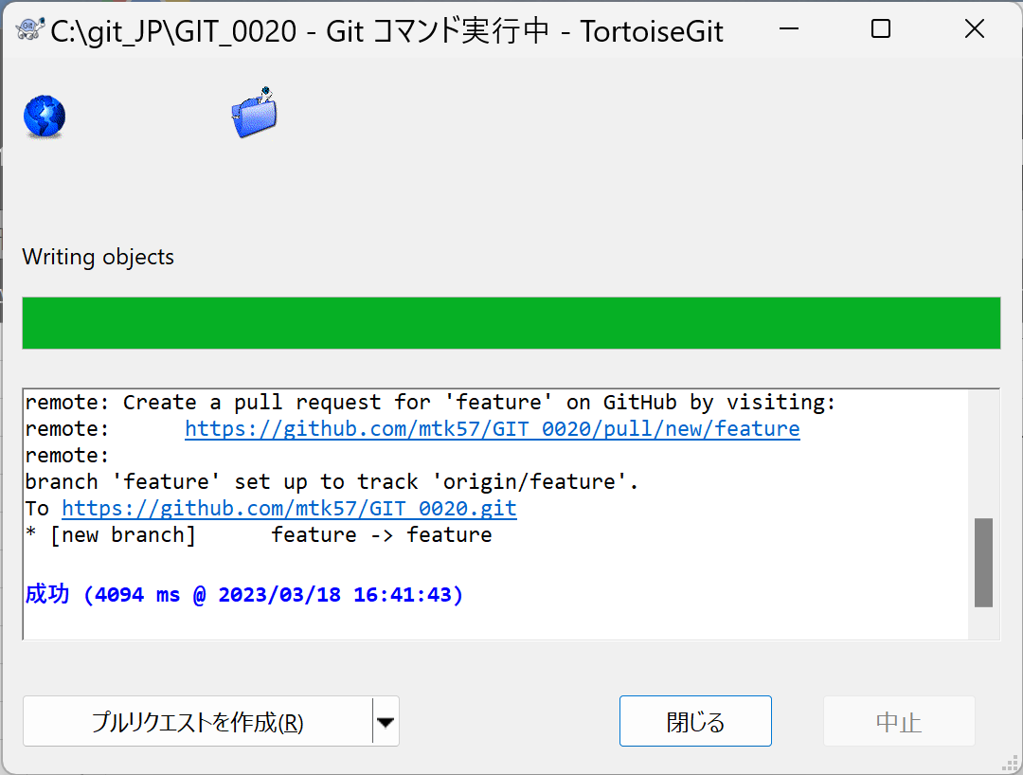

 | ■タグを作成、プッシュ
 |  | 1 | 「タグを作成」クリック。
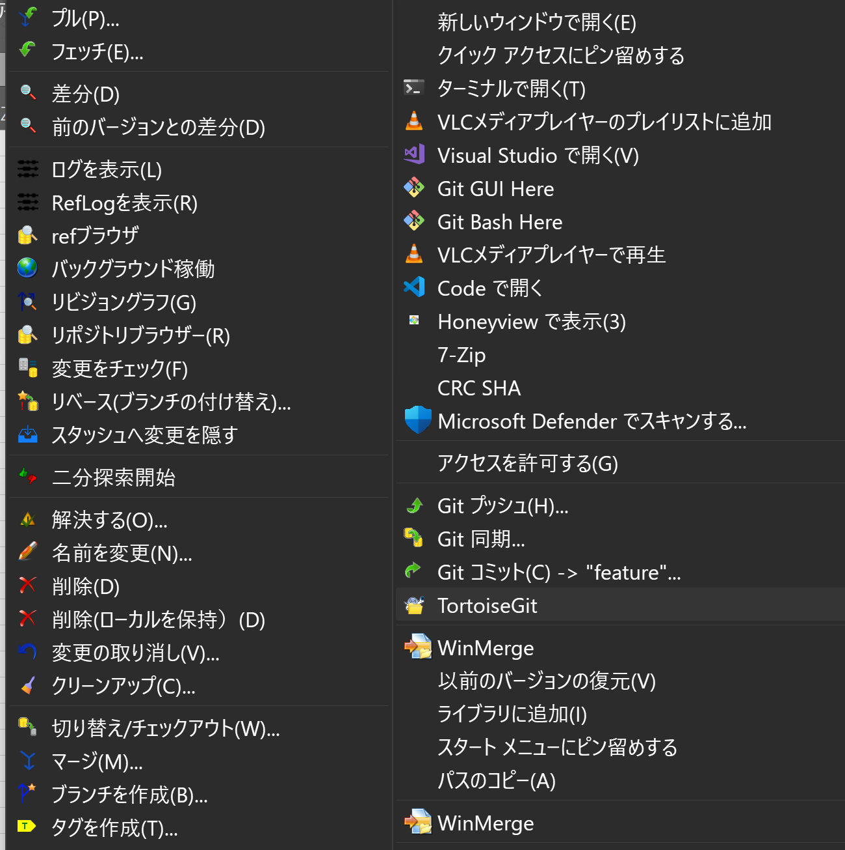

 |  | 2 | タグ名、起点（HEAD）、メッセージを入力して、「OK」クリック。
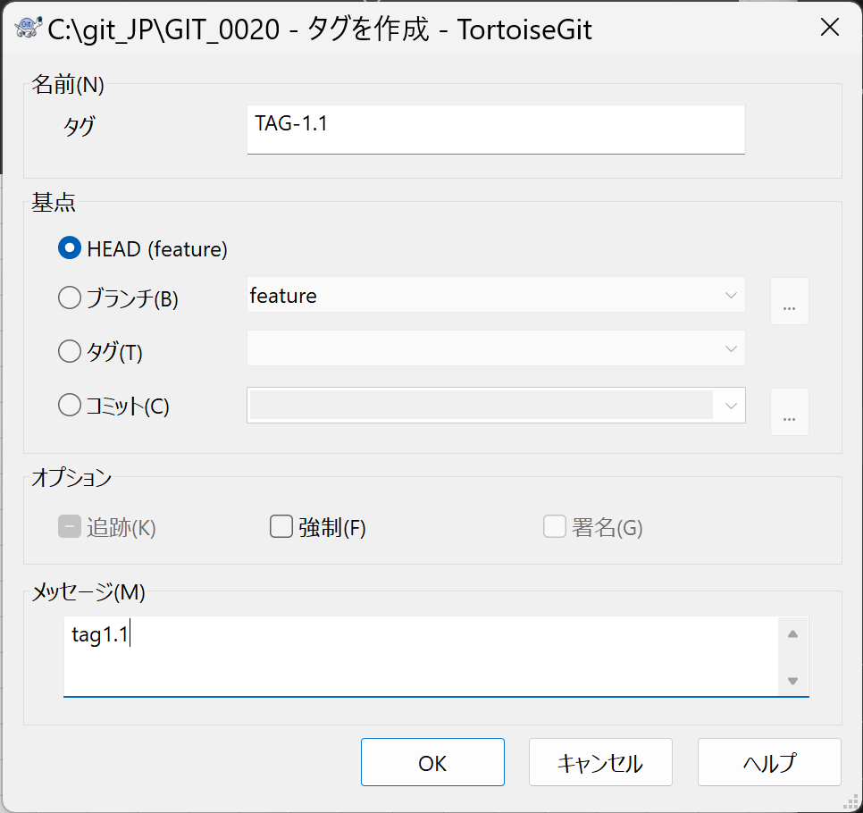

 |  | 3 | 「Git プッシュ」クリック。
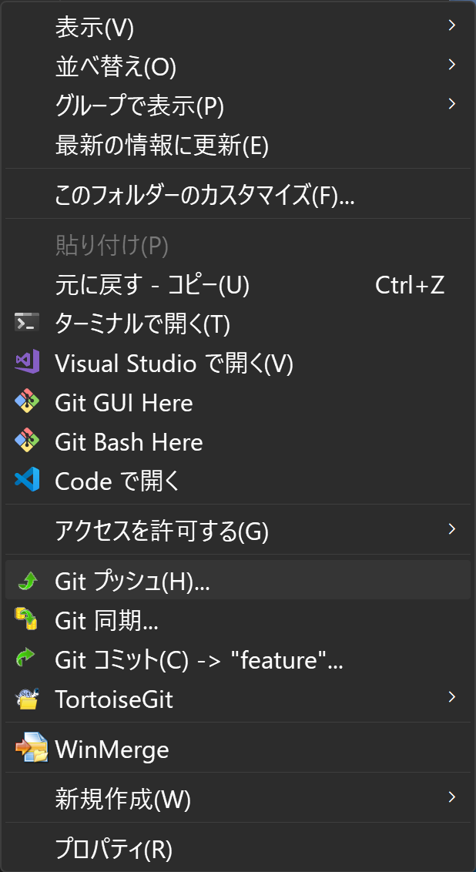

 |  | 4 | ブランチ名を確認して、オプションの[タグを含める]にチェックを入れて、「OK」クリック。
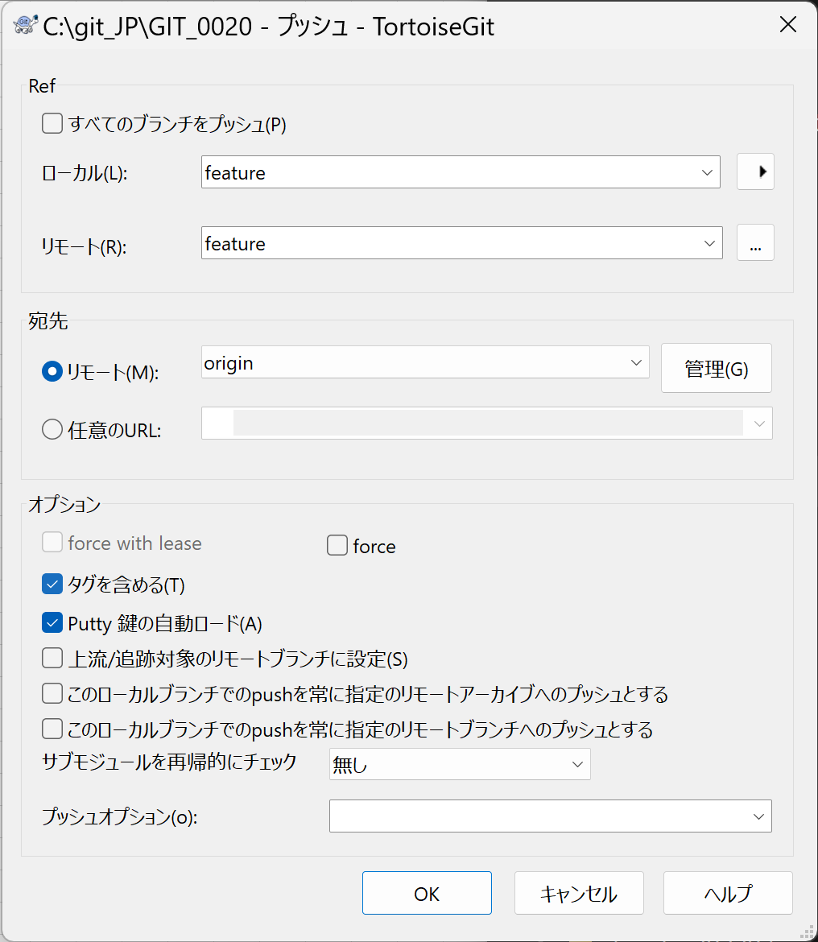

 |  | 5 | 成功したら「閉じる」クリック。
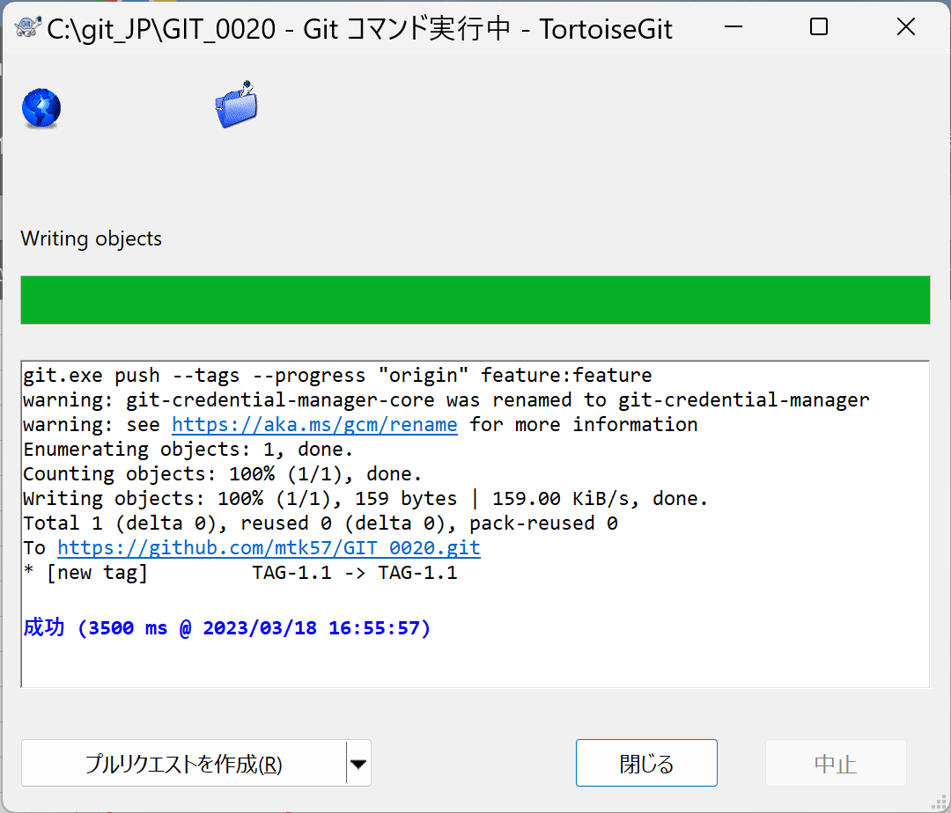

 | ■マージ、プッシュ
 |  | 1 | あらかじめ、マージ先のブランチ（develop）に切り替えておき、「マージ」クリック。
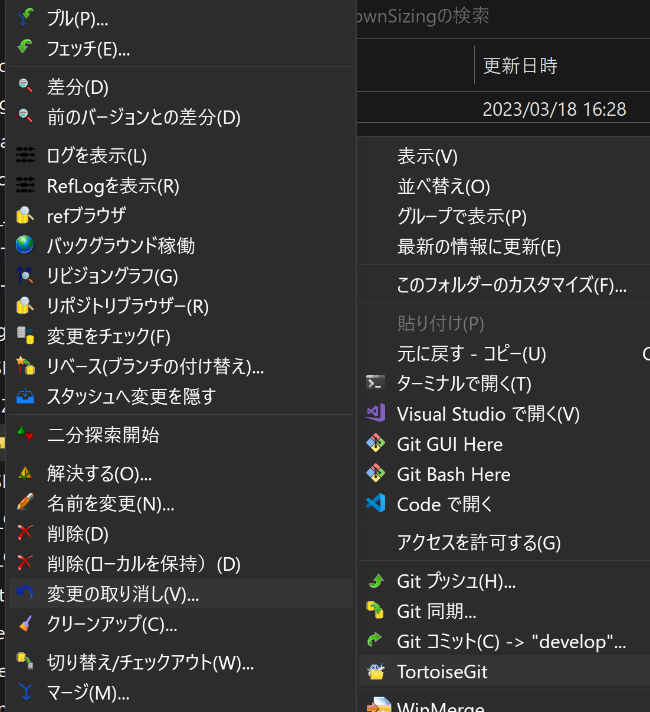

 |  | 2 | マージするブランチ（feature）を指定し、オプションの[ファストフォワードしない]にチェックを入れて、メッセージを記載して、「OK」クリック。

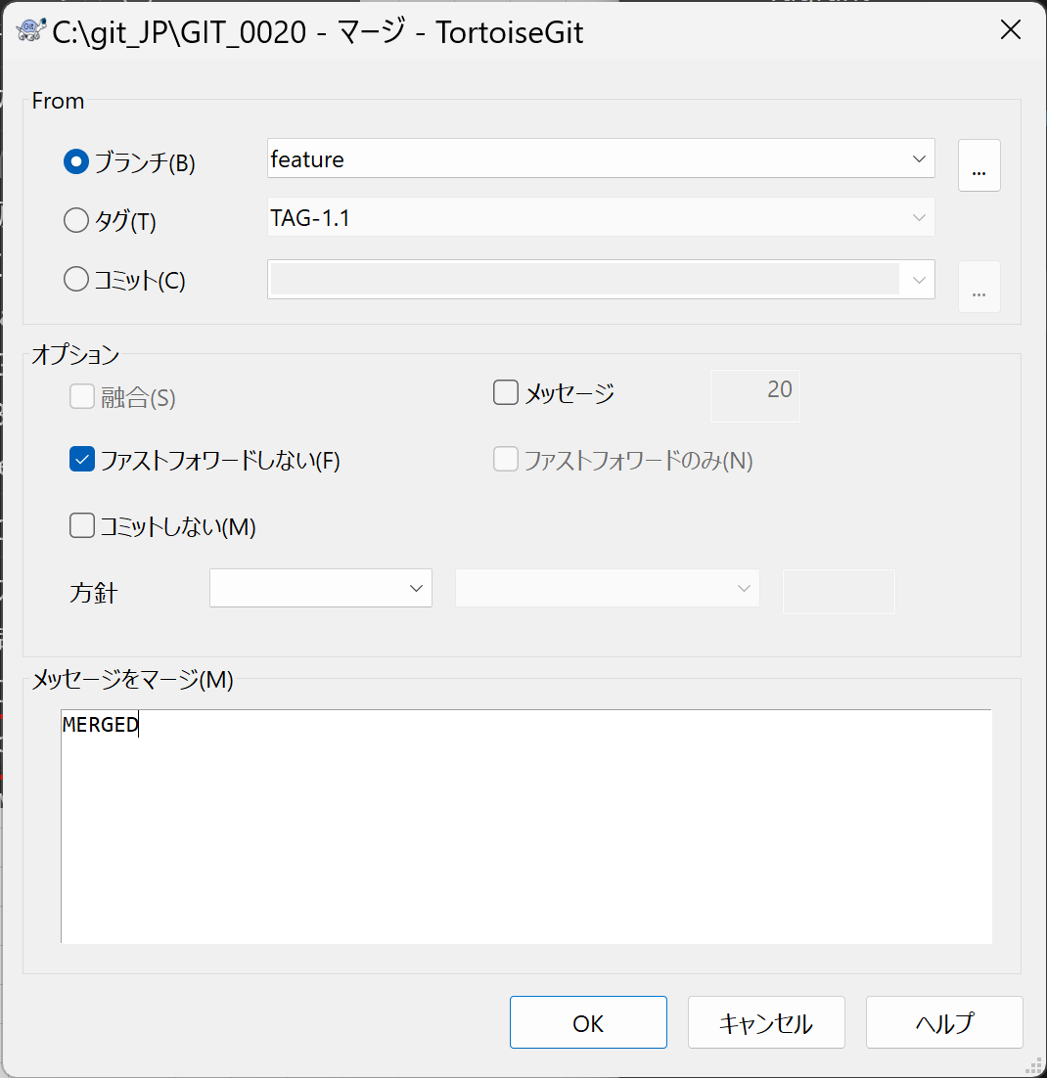

 |  | 3 | 成功したら「閉じる」クリック。
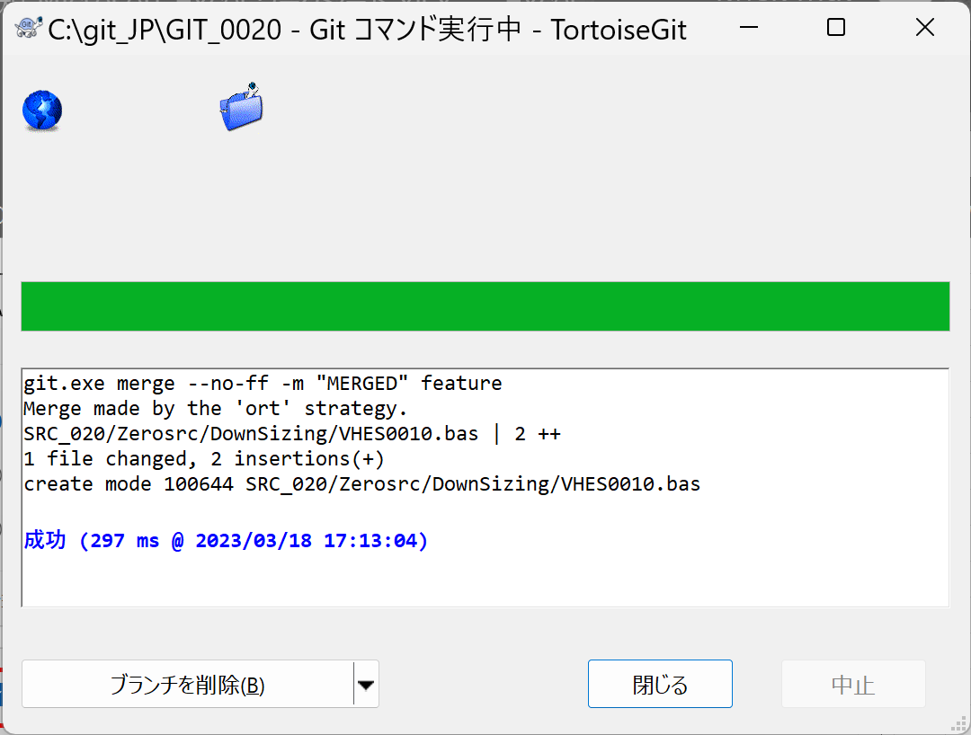

 |  | 4 | 「Git プッシュ」クリック。

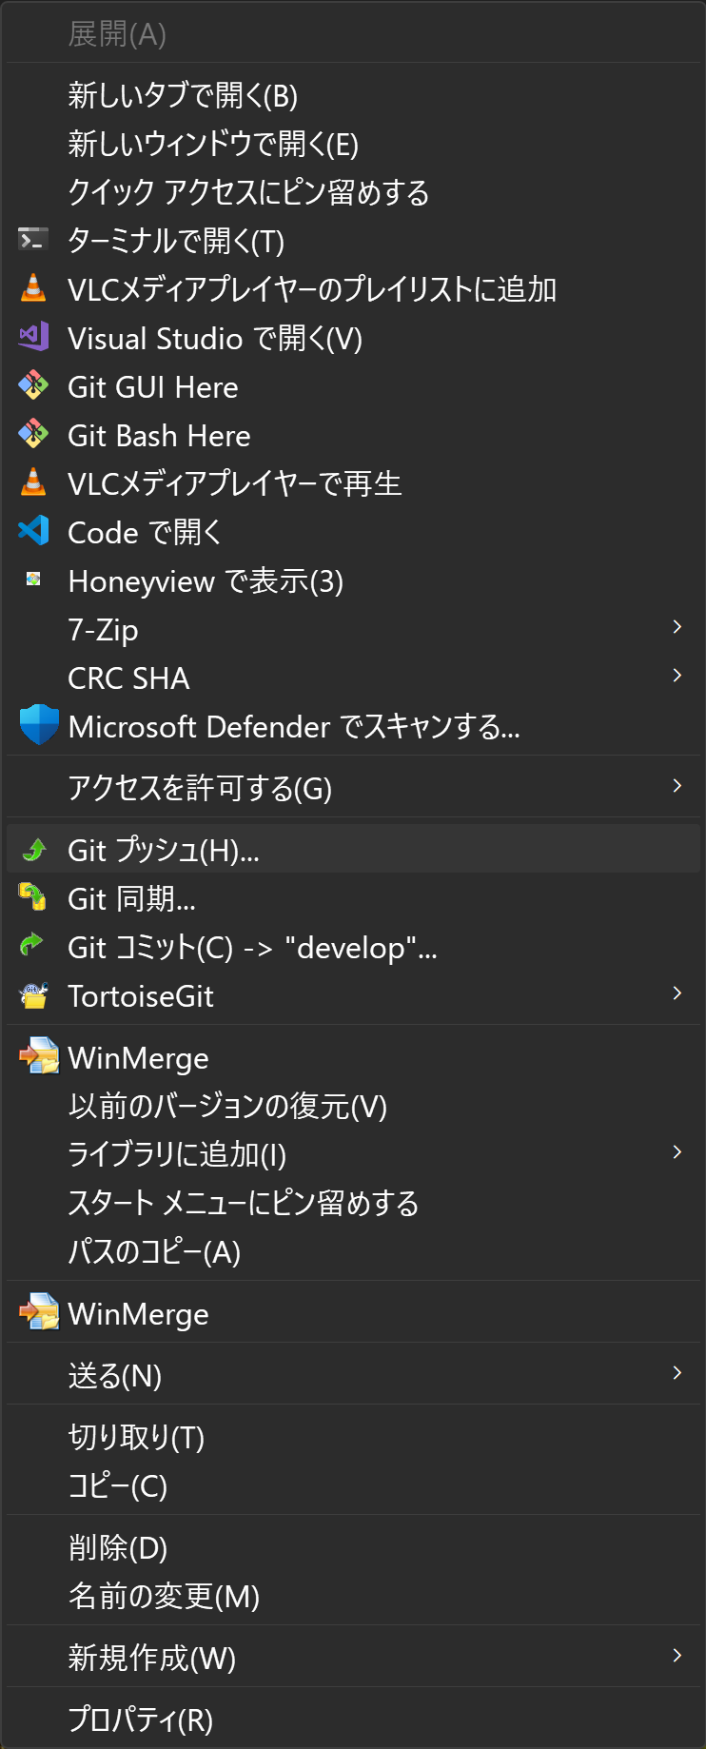

 |  | 5 | プッシュするブランチ（develop）を確認して、「OK」クリック。
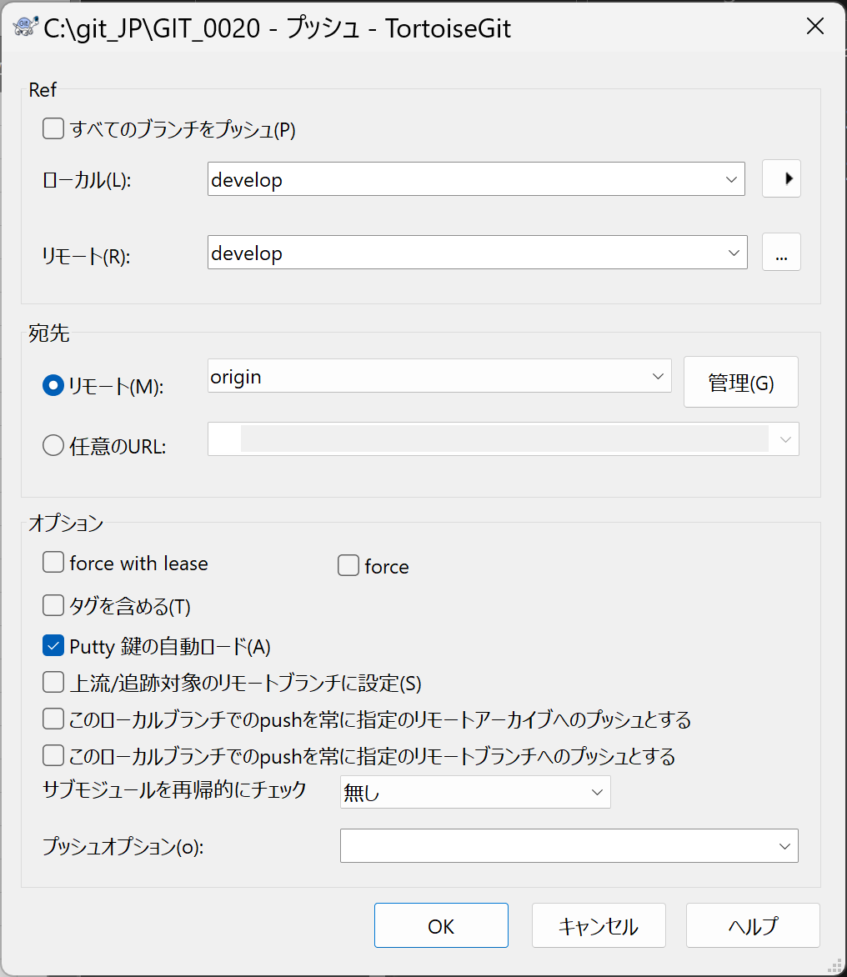

 |  | 6 | 「成功したら「閉じる」クリック。

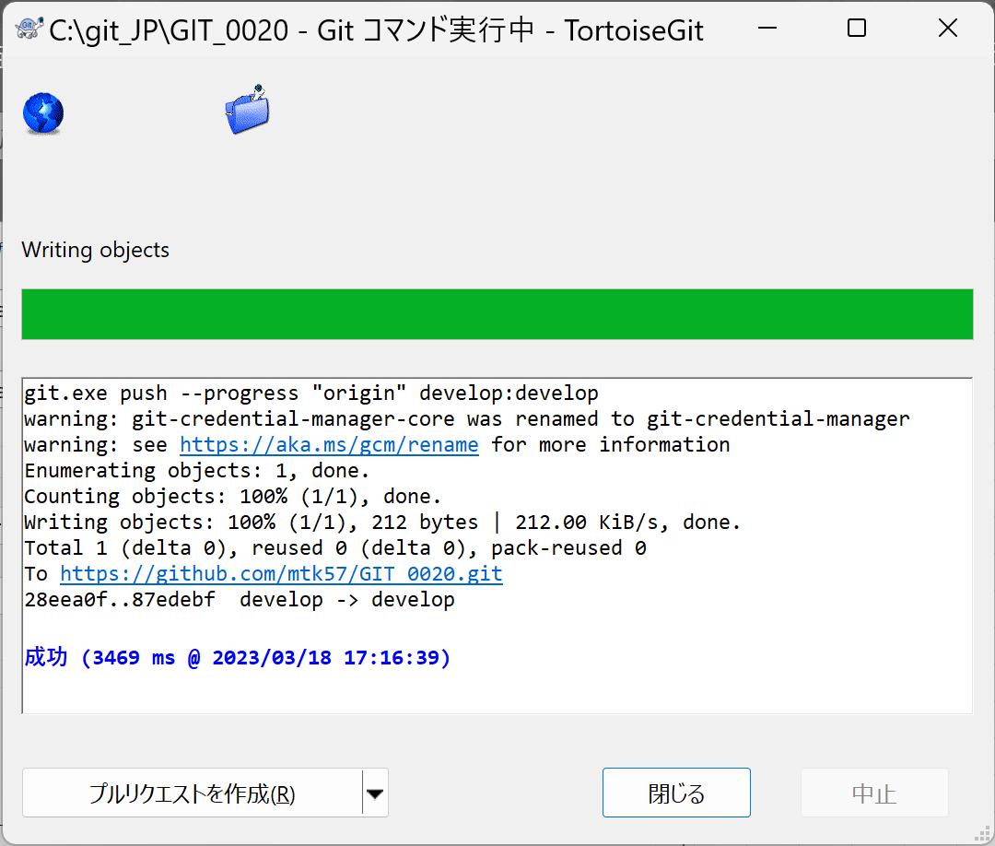

 | ■リモートブランチを削除
 |  | 1 | 「refブラウザ」クリック。
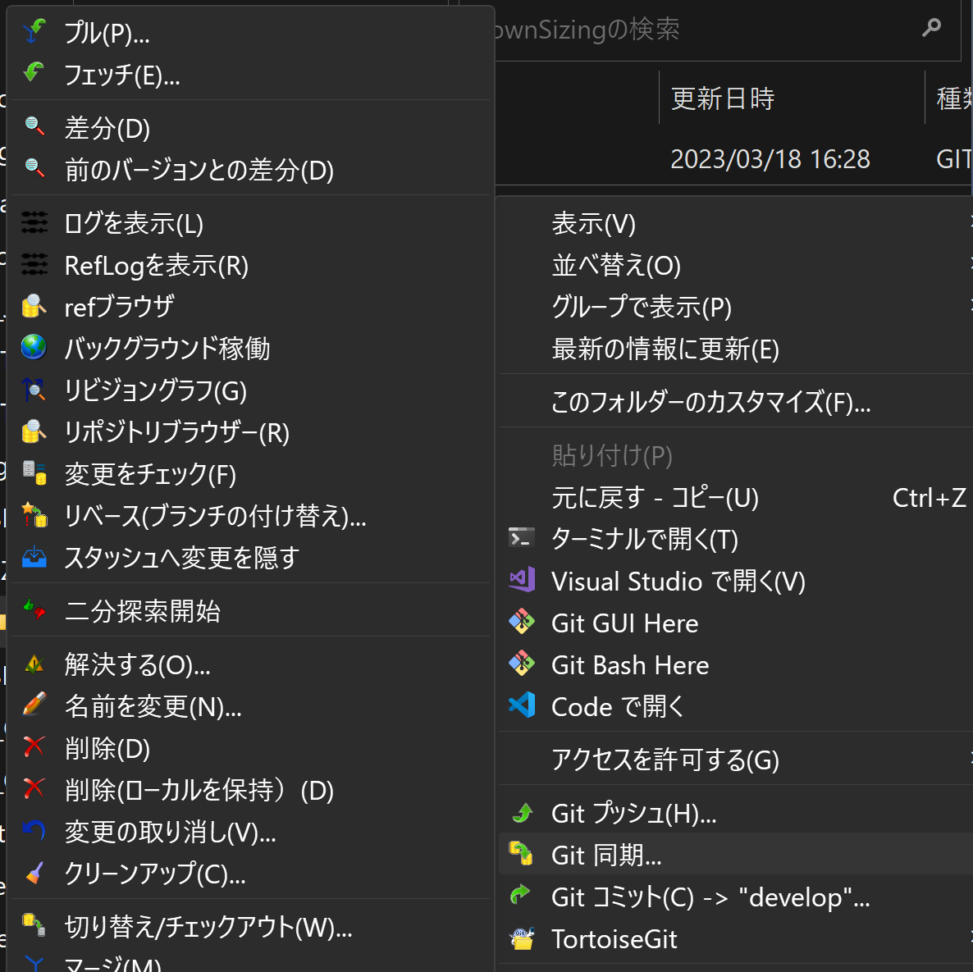

 |  | 2 | 左側のツリーで「remotes」を選択し、右側のリモートブランチの一覧で「origin/feature」を右クリックで選択する。
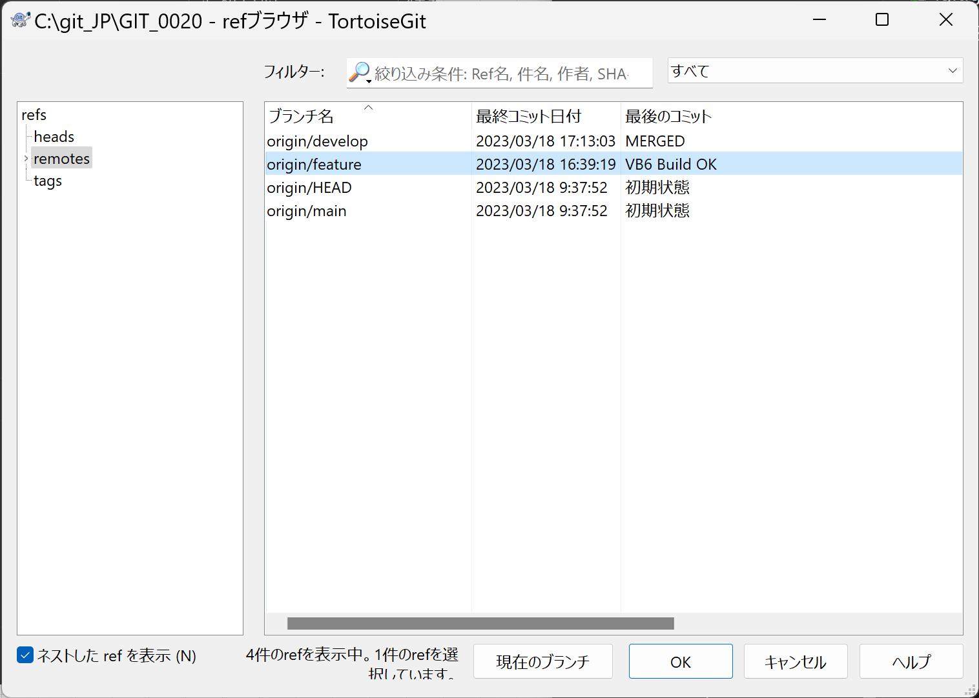

 |  | 3 | 「リモートブランチを削除」クリック

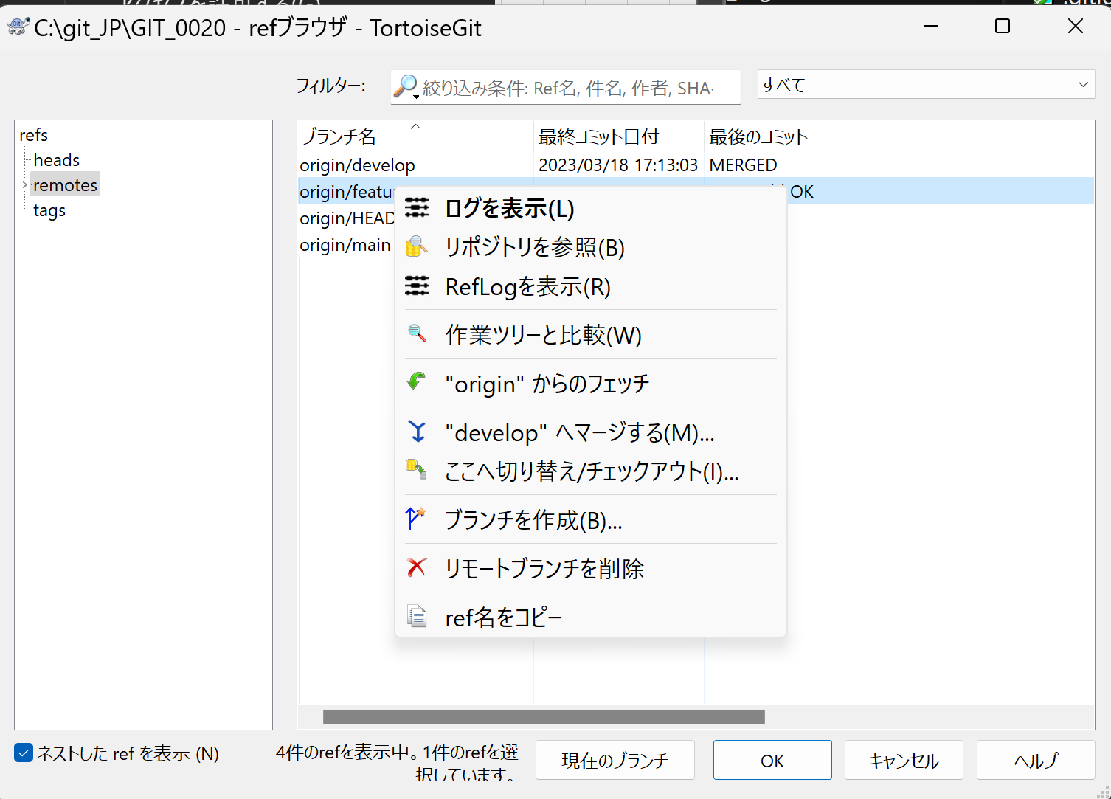

 |  | 4 | 「はい」クリック。

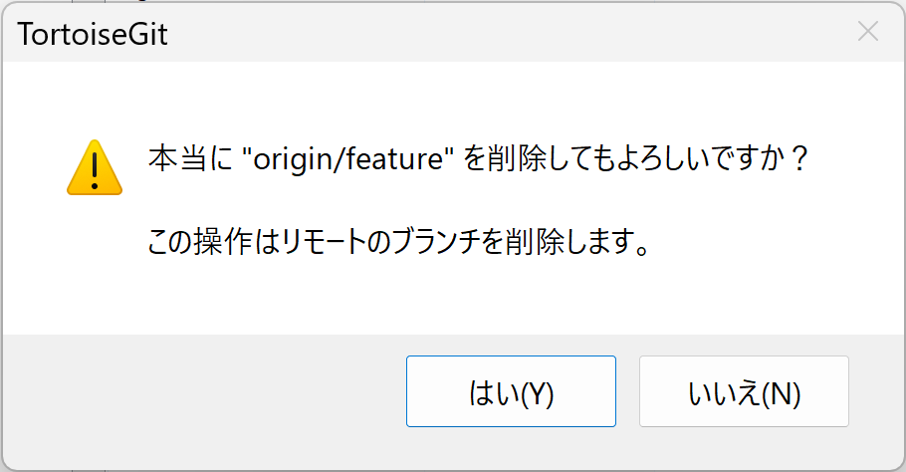

 |  | 4 | 「OK」クリック。

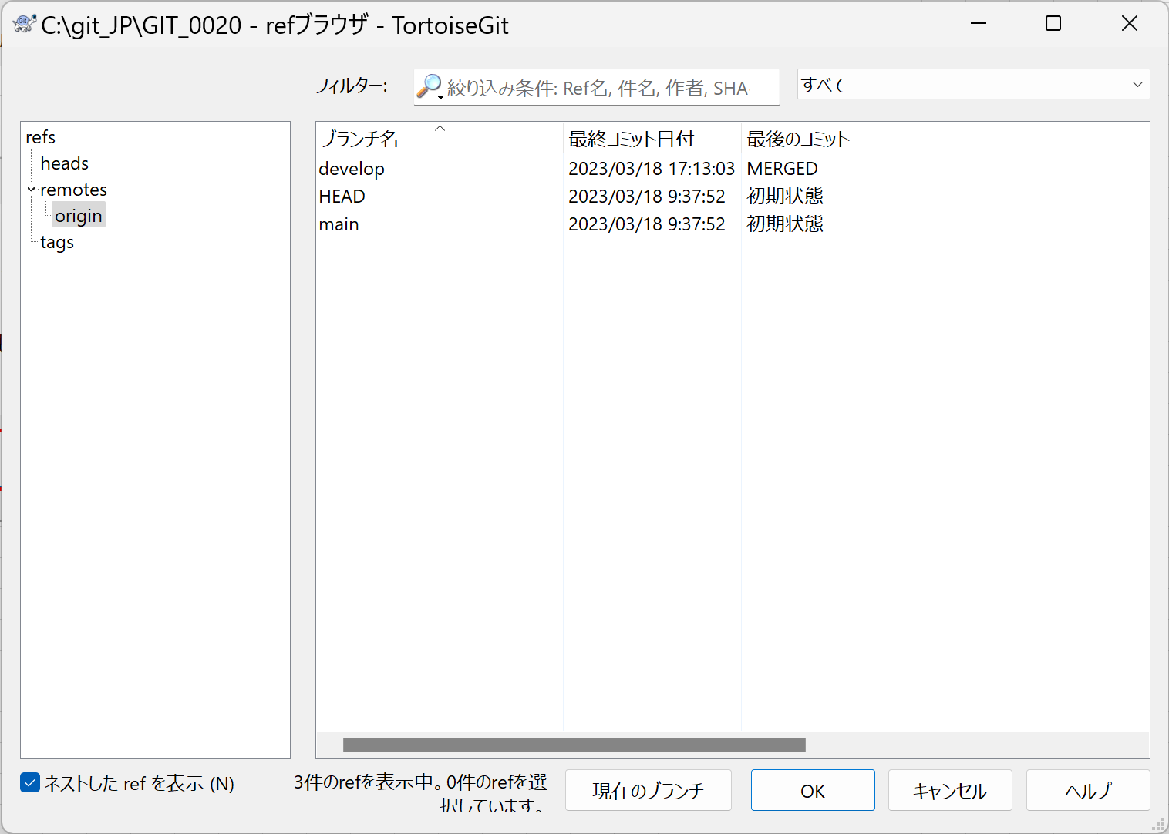

 | ■コミットをまとめる
 |  | 1 | [TortoiseGit] > [ログを表示]

 |  | 2 | まとめたいコミットを複数選択する

 |  | 3 | 右クリック > [一つのコミットに集約] を選択

 | ■他のブランチの変更を取り込む |  |  | ※masterの変更をdevelopに取り込む場合
 |  | 1 | developに切り替え

 |  | 2 | コンテキストメニューの[マージ]

 |  | 3 | Fromの[ブランチ]に、「remotes/origin/master」 を選択して「OK」クリック。

